Reporte de Formatos
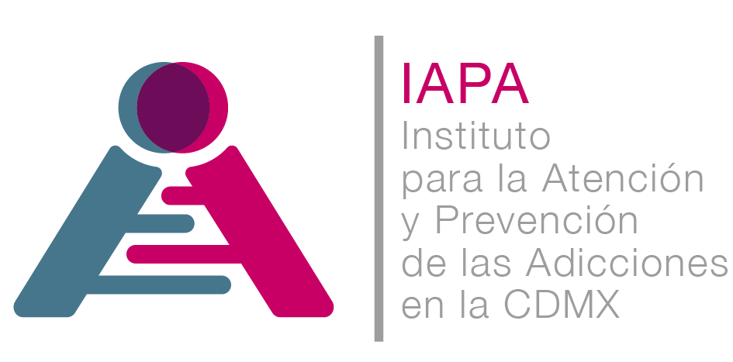

TÍTULO |  |  | NOMBRE CORTO |  |  | DESCRIPCIÓN
Estudios financiados con recursos públicos |  |  | A121Fr45_Estudios-financiados-con-recursos-público |  |  | En este apartado se deberá publicar un catálogo con todos los estudios, investigaciones o análisis
Tabla Campos
Ejercicio | Fecha de inicio del periodo que se informa | Fecha de término del periodo que se informa | Forma y actores participantes en la elaboración del estudio (catálogo) | Título del estudio | Área(s) al interior del sujeto obligado que fue responsable de la elaboración o coordinación | Denominación de la institución u organismo público o privado | Número de ISBN o ISSN , en su caso | Objeto del estudio | Autor(es) intelectual(es) Tabla_480252 | Fecha de publicación del estudio | Número de edición, en su caso | Lugar de publicación (nombre de la ciudad) | Hipervínculo a los contratos, convenios de colaboración, coordinación o figuras análogas | Monto total de los recursos públicos destinados a la elaboración del estudio | Monto total de los recursos privados destinados a la elaboración del estudio | Hipervínculo a los documentos que conforman el estudio | Área(s) responsable(s) que genera(n), posee(n), publica(n) y actualizan la información | Fecha de validación | Fecha de actualización | Nota
2018 | 2018-01-01 | 2018-03-31 |  |  |  |  |  |  | Colocar el ID de los registros de la Tabla_480252 |  |  |  |  |  |  |  | Dirección de Investigación y Evaluación | 2018-04-30 | 2018-04-30 | Durante el primer trimestre de 2018 la Dirección de Investigación y Evaluación no generó información sobre estudios realizados derivados de la colaboración con instituciones u organismos públicos, estudios en colaboración con organizaciones de los sectores social y privado, así como con personas físicas; estudios para cuya elaboración haya contratado a organizaciones pertenecientes a los sectores social y privado, instituciones u organismos públicos, o personas físicas; o estudios, investigaciones o análisis financiados por otras instituciones de carácter público, las cuales le solicitaron su elaboración
2018 | 2018-04-01 | 2018-06-30 |  |  |  |  |  |  |  |  |  |  |  |  |  |  | Dirección de Investigación y Evaluación | 2018-07-31 | 2018-07-31 | Durante el segundo trimestre de 2018 la Dirección de Investigación y Evaluación no generó información sobre estudios realizados derivados de la colaboración con instituciones u organismos públicos, estudios en colaboración con organizaciones de los sectores social y privado, así como con personas físicas; estudios para cuya elaboración haya contratado a organizaciones pertenecientes a los sectores social y privado, instituciones u organismos públicos, o personas físicas; o estudios, investigaciones o análisis financiados por otras instituciones de carácter público, las cuales le solicitaron su elaboración
2018 | 2018-07-01 | 2018-09-30 | Realizado en colaboración con instituciones u organismos públicos | Prueba piloto de la adopción del algoritmo electrónico de detección de patología dual | Dirección de Investigación y Evaluación | Instituto Nacional de Psiquiatría Ramón de la Fuente Muñiz | No aplica | Que el personal del IAPA cuente con los elementos teórico-prácticos para ser habilitados y certificados como entrenadores de aplicadores del algoritmo de detección de patología dual | 1 | No aplica | No aplica | No aplica | https://1drv.ms/b/s!AvgHRUVUiajzhDHQJ5gxVukmerPs | 375000 | 0 | https://1drv.ms/b/s!AvgHRUVUiajzhDL0uH-WUeUnMz8r | Dirección de Investigación y Evaluación | 2018-10-31 | 2018-10-31

